price
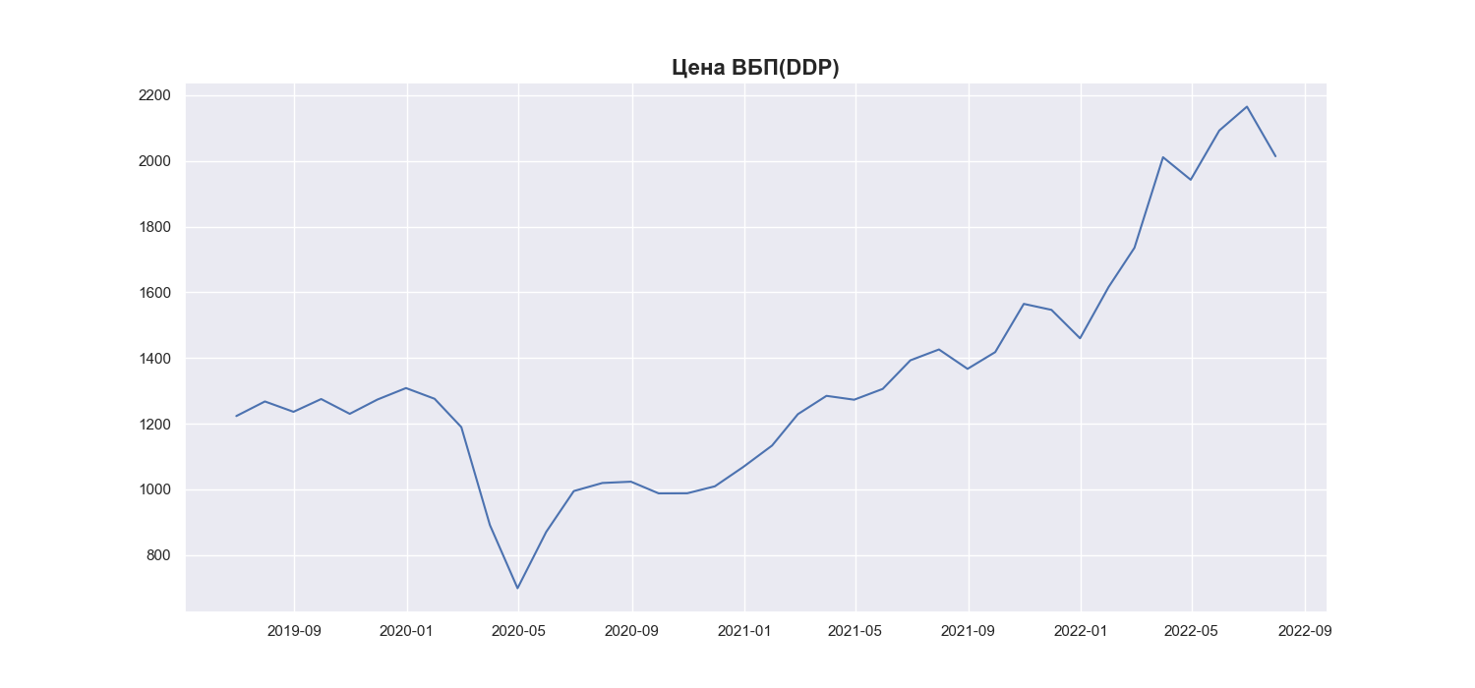
Date | MWP_PRICE_EUR_EU
2019-06-30 | 1223.24
2019-07-31 | 1267.63
2019-08-31 | 1236.12
2019-09-30 | 1275
2019-10-31 | 1229.98
2019-11-30 | 1273.44
2019-12-31 | 1308.4
2020-01-31 | 1275.78
2020-02-29 | 1189.45
2020-03-31 | 891.22
2020-04-30 | 698.91
2020-05-31 | 870.27
2020-06-30 | 994.84
2020-07-31 | 1019.42
2020-08-31 | 1023.38
2020-09-30 | 987.78
2020-10-31 | 988.03
2020-11-30 | 1009.34
2020-12-31 | 1068.7
2021-01-31 | 1133.4
2021-02-28 | 1228.93
2021-03-31 | 1284.71
2021-04-30 | 1272.94
2021-05-31 | 1305.84
2021-06-30 | 1392.9
2021-07-31 | 1425.94
2021-08-31 | 1366.89
2021-09-30 | 1417.9
2021-10-31 | 1564.75
2021-11-30 | 1546.53
2021-12-31 | 1459.99
2022-01-31 | 1616.23
2022-02-28 | 1735.6
2022-03-31 | 2011.26
2022-04-30 | 1942.65
2022-05-31 | 2092.54
2022-06-30 | 2165.31
2022-07-31 | 2014.29

